login
Common information |  |  |  | Project name |  |  |  | Testing System |  |  |  |  |  | Creator | HVHanh
 |  |  |  | System name |  |  |  |  |  |  |  |  |  | Created date | 27/2/2020
 |  |  |  | Phase name |  |  |  |  |  |  |  |  |  | Version | 1.0
 |  |  |  | Document ID |  |  |  |  |  |  |  |  |  | Updated by
 |  |  |  | Document name |  |  |  |  |  |  |  |  |  | Updated date
Detailed information |  |  |  | Screen ID
 |  |  |  | Screen name |  |  |  | Login
 |  |  |  | Outline

 | 1. | Screen image

 |  | Bước 1. Từ màn hình đăng nhập người dùng nhập thông tin của mình và nhấn vào button Login

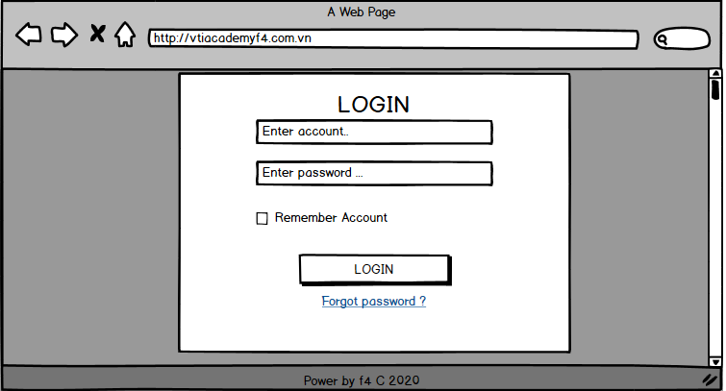

 |  |  |  |  |  |  |  |  |  |  |  | Hình 1

 |  |  | (+) Nếu mật khẩu hoặc tài khoản nhập vào không hợp lệ hệ thống sẽ hiển thị thông báo trên màn hình như sau:

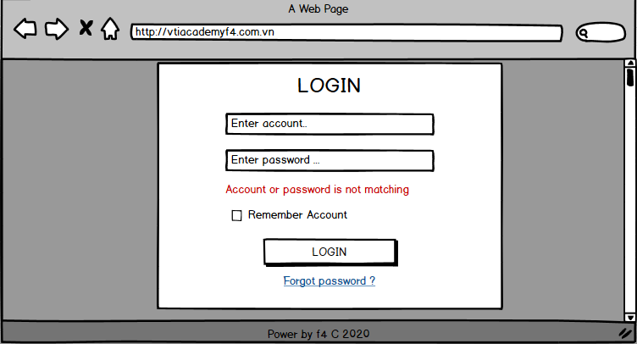

 |  |  |  |  |  |  |  |  |  |  |  | Hình 2

 |  |  | (+) | Nếu mật khẩu và tài khoản nhập vào hợp lệ thì hệ thống sẽ chuyển sang màn hình home

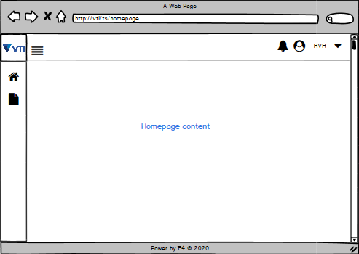

 |  |  |  |  |  |  |  |  |  |  |  | Hình 3

 |  |  |  | (+) Mật khẩu được thay đổi trong trường hợp người dùng quên mật khẩu
 |  |  |  | (+) Người dùng sẽ nhấn vào [ Forgot password ] sẽ được chuyển sang màn hình thay đổi mật khẩu , yêu cầu người dùng nhập email khôi phục .

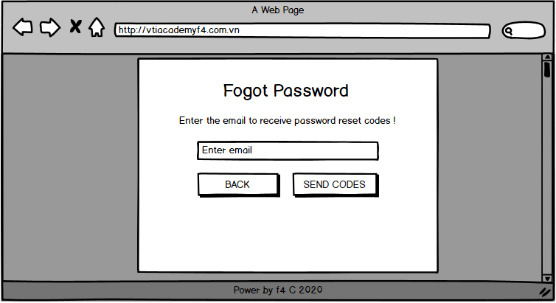

 |  |  |  |  |  |  |  |  |  |  |  | Hình 4

 |  |  |  | (+) Email mà người dùng nhập vào không hợp lệ thì sẽ có thông báo trên màn hình như sau:

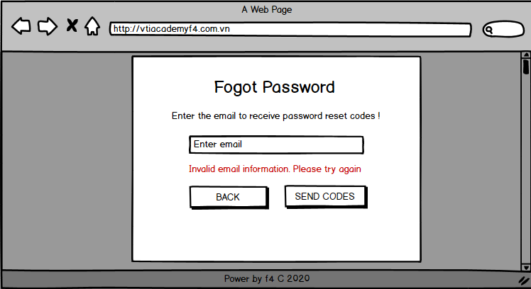

 |  |  |  |  |  |  |  |  |  |  |  | Hình 5

 |  |  |  | (+) Khi email nhập hợp lệ , hệ thống sẽ gửi tên đến người dùng tin nhắn với đường link để nhập mật khẩu mới
 |  |  |  |  | Khi nhấn vào đường link này thì người dùng sẽ chuyển sang trang như hình dưới .

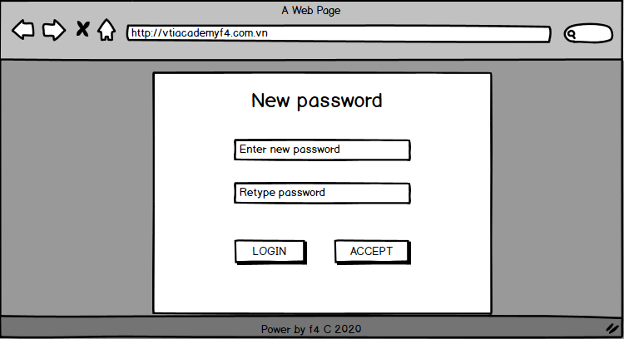

 |  |  |  |  |  |  |  |  |  |  |  | Hình 6

 |  |  |  |  | Khi người dùng nhập mật khẩu mới chưa đúng định dạng hệ thống sẽ thống báo gợi ý nhập mật khẩu

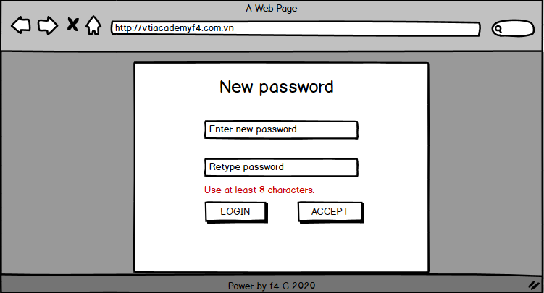

 |  |  |  |  |  |  |  |  |  |  |  | Hình 7

 |  |  |  |  | Khi người dùng nhập lại mật khẩu không khớp

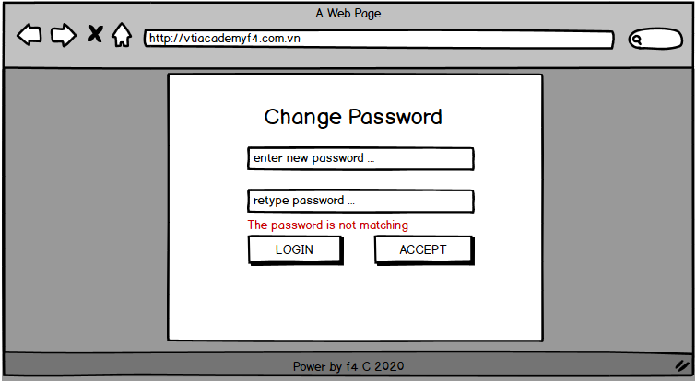

 |  |  |  |  |  |  |  |  |  |  |  | Hình 8

 |  |  |  |  | Khi mật khẩu được đổi thành công hệ thống sẽ tự động quay lại trang login (hình 1)

 |  | Bước 2 Khi đã đăng nhập thành công trong màn hình home page người dùng có các lựa chọn sau

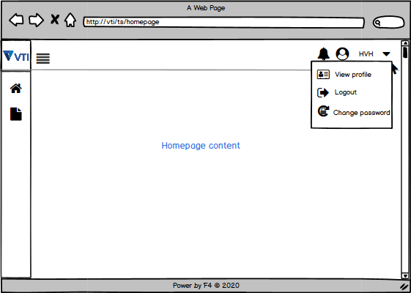

 |  |  |  |  |  |  |  |  |  |  | Hình 9

 |  |  |  |  | Trình tự như hình trên :
 |  |  |  |  | (-) | 1 | Nhấn vào để hiển thị ra các lựa chọn ( 2 : Xem thông tin cá nhân ) ( 3 : Đăng xuất ) ( 4 : Thay đổi mật khẩu )

 |  |  |  |  | (-) | Khi lựa chọn (4) thì các bước đổi mật khẩu sẽ như hình sau

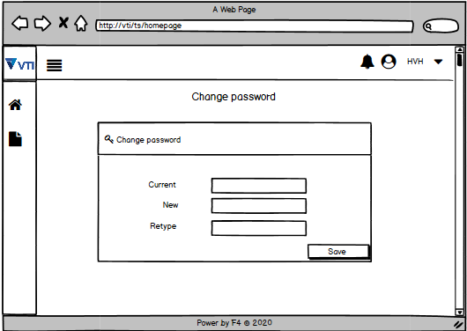

 |  |  |  |  |  | Nhập thông tin thay đổi vào nhấn button Save , nếu thành công sẽ có thông báo đổi mật khẩu thành công và quay trở về trang chủ .

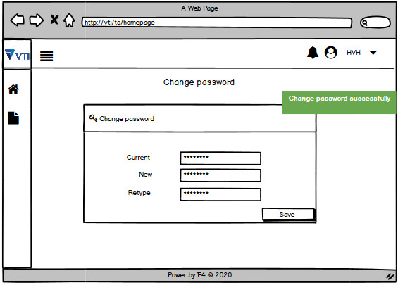

3. | Item display
 | Item | Display |  |  |  | Type |  |  | I/O | Initial value |  |  | Operation

4. | Activity Diagram

5. | Sequence Diagram

6. | State Diagram

7. | Pseudo Code

8. | Unit-test case

